Bài 1
BÀI TẬP 1


1. Ghi lại dòng tiền của 2 dự án
Dự án 1:
Đầu tư ( Chi phí ): t0 = 500 ; t2 = 100
Lợi nhuận ( Thu nhập): t1 = 250 ; t2 = 350; t3 = 450 ; t4 = 500; t5 = -100



Dự án 2:
Đầu tư ( Chi phí ): t0 = 100 ; t2 = 50
Lợi nhuận ( Thu nhập): t1 = -100 ; t2 = 200; t3 = 200 ; t4 = 200 t5 = 300

2. Công thức tính
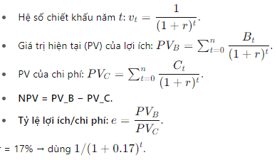

3.Với lãi suất r = 17%/năm cho cả 2 dự án ta có
Dự án 1 ( triệu đồng )
Năm t | Lợi nhuận Bt | v_t = 1/(1,17)^t | PV(B_t) = Bt * v_t
0 | 0 | 1.00 | 0.00
1 | 250 | 0.85 | 213.68
2 | 350 | 0.73 | 255.68
3 | 450 | 0.62 | 280.97
4 | 500 | 0.53 | 266.83
5 | -100 | 0.46 | -45.61
Tổng PV_B |  |  | 971.54

Năm t | Chi phí Ct | v_t = 1/(1,17)^t | PV(B_t) = Ct * v_t
0 | 500 | 1.00 | 500.00
1 | 0 | 0.85 | 0.00
2 | 100 | 0.73 | 73.05
3 | 0 | 0.62 | 0.00
4 | 0 | 0.53 | 0.00
5 | 0 | 0.46 | 0.00
Tổng PV_C |  |  | 573.05

Dự án 2 ( triệu đồng )
Năm t | Lợi nhuận Bt | v_t = 1/(1,17)^t | PV(B_t) = Bt * v_t
0 | 0 | 1.00 | 0.00
1 | -100 | 0.85 | -85.47
2 | 200 | 0.73 | 146.10
3 | 200 | 0.62 | 124.87
4 | 200 | 0.53 | 106.73
5 | 300 | 0.46 | 136.83
Tổng PV_B |  |  | 429.07

Năm t | Chi phí Ct | v_t = 1/(1,17)^t | PV(B_t) = Ct * v_t
0 | 100 | 1.00 | 100.00
1 | 0 | 0.85 | 0.00
2 | 50 | 0.73 | 36.53
3 | 0 | 0.62 | 0.00
4 | 0 | 0.53 | 0.00
5 | 0 | 0.46 | 0.00
Tổng PV_C |  |  | 136.53

a. Xác định giá trị hiện tại thuần NPV
Công thức

Dự án 1
- PV lợi ích (B): 971,54 triệu đồng
- PV chi phí (C): 537,05 triệu đồng
- NPV1 = PV_B - PV_C = 971,54 - 573,05 = 398,48 (triệu đồng)

Dự án 2
- PV lợi ích (B): 429,07 triệu đồng
- PV chi phí (C): 136,53 triệu đồng
- NPV2 = PV_B - PV_C = 429,07 - 136,53 = 292,54 (triệu đồng)

b. Xác định lợi nhuận thu được trên một đơn vị tiền tệ đầu tư (quy về thời điểm hiện tại)
Công thức

Dự án 1
- e1 = PV_B/PV_C = 971,54/573,05 = 1,6954

Dự án 2
- e2 = PV_B/PV_C = 429,07/136,53 = 3,14

c. Quyết định chọn dự án để đầu tư
Cả hai dự án đều có NPV dương → cả hai đều khả thi (tạo giá trị lớn hơn chi phí theo r = 17%). - NPV₁ = 398.48 triệu đồng. - NPV₂ = 292.54 triệu đồng. - Theo tiêu chí NPV (thường được ưu tiên khi không giới hạn vốn) → chọn Dự án 1vì NPV₁ > NPV₂ (tạo nhiều giá trị tuyệt đối hơn). - Theo tiêu chí tỷ lệ lợi ích/chi phí e (khi vốn bị giới hạn hoặc muốn tối ưu trên 1 đơn vị vốn bỏ ra) → chọn Dự án 2 vì e₂ (3.14) > e₁ (1.70) (Dự án 2 trả lại nhiều lợi ích trên mỗi đơn vị chi phí hơn).

Bài 2
BÀI TẬP 2


1. Ghi lại dòng tiền của 2 dự án
Dự án A:
Dòng ra ( Chi phí ): t0 = 225 ; t1= 190; t3 = 30; t5 = 30;t7=30
Dòng vào ( Thu nhập): t2 = 150 ; t3 = 220; t4 = 215; t5 = 205; t6 = 197; t7=100


Dự án B:
Dòng ra (Chi phí ): t0 = 300 ; t1= 100; t3 = 50; t5 = 50;t7=50
Dòng vào (Thu nhập): t1 = 50 ;T2 = 150; t3 = 250; t4 = 250; t5 = 200; t6 = 180; t7=120

2. Công thức tính
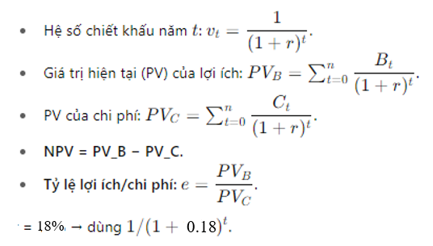

3.Với lãi suất r = 18%/năm cho cả 2 dự án ta có
Dự án A ( triệu đồng )
Năm t | Dòng vào Bt | v_t = 1/(1,18)^t | PV(B_t) = Bt * v_t
0 | 0 | 1.00 | 0.00
1 | 0 | 0.85 | 0.00
2 | 150 | 0.72 | 107.73
3 | 220 | 0.61 | 133.90
4 | 215 | 0.52 | 110.89
5 | 205 | 0.44 | 89.61
6 | 197 | 0.37 | 72.98
7 | 100 | 0.31 | 31.39
Tổng PV_B |  |  | 546.50

Năm t | Dòng ra Ct | v_t = 1/(1,18)^t | PV(B_t) = Bt * v_t
0 | 225 | 1.00 | 225.00
1 | 190 | 0.85 | 161.02
2 | 0 | 0.72 | 0.00
3 | 30 | 0.61 | 18.26
4 | 0 | 0.52 | 0.00
5 | 30 | 0.44 | 13.11
6 | 0 | 0.37 | 0.00
7 | 30 | 0.31 | 9.42
Tổng PV_C |  |  | 426.81

Dự án B ( triệu đồng )
Năm t | Dòng vào Bt | v_t = 1/(1,18)^t | PV(B_t) = Bt * v_t
0 | 0 | 1.00 | 0.00
1 | 50 | 0.85 | 42.37
2 | 150 | 0.72 | 107.73
3 | 250 | 0.61 | 152.16
4 | 250 | 0.52 | 128.95
5 | 200 | 0.44 | 87.42
6 | 180 | 0.37 | 66.68
7 | 120 | 0.31 | 37.67
Tổng PV_B |  |  | 622.98

Năm t | Dòng ra Ct | v_t = 1/(1,18)^t | PV(B_t) = Ct * v_t
0 | 300 | 1.00 | 300.00
1 | 100 | 0.85 | 84.75
2 | 0 | 0.72 | 0.00
3 | 50 | 0.61 | 30.43
4 | 0 | 0.52 | 0.00
5 | 50 | 0.44 | 21.86
6 | 0 | 0.37 | 0.00
7 | 50 | 0.31 | 15.70
Tổng PV_C |  |  | 452.73

a. Xác định giá trị hiện tại thuần NPV
Công thức

Dự án A
PV Dòng vào (B): 546,50 triệu đồng
PV Dòng ra (C): 426,81 triệu đồng
NPVA = PV_B - PV_C = 546,50 - 426,81 = 119,69 (triệu đồng)

Dự án B
PV Dòng vào (B): 622,98 triệu đồng
PV Dòng ra (C): 452,73 triệu đồng
NPVB = PV_B - PV_C = 622,98 - 452,73 = 170,25 (triệu đồng)

Kết luận: Nếu là em, em sẽ tài trợ cho dự án B Vì Dựa trên chỉ tiêu NPV của dự án A và dự án B thì dự án B tốt hơn, mang lại giá trị hiện tại thuần cao hơn (Dự án B = 170,25 > Dự án A = 119,69).

Bài 7
BÀI TẬP 7
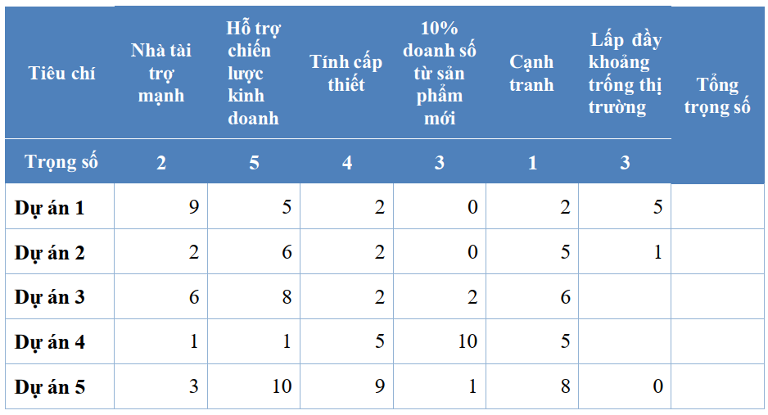

Ta có : Hai dòng của Dự án 3 và Dự án 4 thiếu giá trị ở cột cuối cùng (cột “Lấp đầy khoảng trống thị trường”). Giả sử giá trị đó bằng 0 .
Trọng số các tiêu chí (tương ứng 6 cột): [2, 5, 4, 3, 1, 3].
Điểm các dự án (mỗi hàng là một dự án, theo thứ tự 6 tiêu chí):
Dự án 1: [9, 5, 2, 0, 2, 5]
Dự án 2: [2, 6, 2, 0, 5, 1]
Dự án 3: [6, 8, 2, 2, 6, 0] (giả sử cột cuối = 0)
Dự án 4: [1, 1, 5, 10, 5, 0] (giả sử cột cuối = 0)
Dự án 5: [3, 10, 9, 1, 8, 0]
1. Tính điểm có trọng số (weighted score):
Áp dụng công thức: score = ∑ i= (weight i × score i ).
Ta có
Dự án 1 (P1) = 2 x 9 + 5 x 5 + 4 x 2 + 3 x 0 + 1 x 2 + 3 x 5 = | 68
Dự án 2 (P2) = 2 x 2 + 5 x 6 + 4 x 2 + 3 x 0 + 1 x 5 + 3 x 1 = | 50
Dự án 3 (P3) = 2 x 6 + 5 x 8 + 4 x 2 + 3 x 2+ 1 x 6 + 3 x 0 = | 72
Dự án 4 (P4) = 2 x 1 + 5 x 1 + 4 x 5 + 3 x 10 + 1 x 5 + 3 x 0 = | 62
Dự án 5(P5) = 2 x 3 + 5 x 10 + 4 x 9 + 3 x 1 + 1 x 8 + 3 x 0 = | 103 | P5 -P3 - P1 - P4 - P2

(a) Dự án cao nhất / thấp nhất
Ta có: Dự án 1 = 68, Dự án 2 = 50, Dự án 3 = 72, Dự án 4 = 62, Dự án 5 = 103
- Cao nhất: Dự án 5 (P5) với 103 điểm.
- Thấp nhất: Dự án 2 (P2) với 50 điểm.

(b) Nếu trọng số cho “Nhà tài trợ mạnh” được thay đổi từ 2 thành 5 thì việc lựa chọn dự án cũng thay đổi theo.
Trọng số mới = [5,5,4,3,1,3]. Tính lại:
Dự án 1 (P1) = 5 x 9 + 5 x 5 + 4 x 2 + 3 x 0 + 1 x 2 + 3 x 5 = | 95
Dự án 2 (P2) = 5 x 2 + 5 x 6 + 4 x 2 + 3 x 0 + 1 x 5 + 3 x 1 = | 56
Dự án 3 (P3) = 6 x 5 + 8 x 5 + 2 x 4 + 2 x 3 + 6 x 1 + 0 x 3 = | 90
Dự án 4 (P4) = 5 x 1 + 5 x 1 + 4 x 5 + 3 x 10 + 1 x 5 + 3 x 0 = | 65
Dự án 5 (P5) = 5 x 3 + 5 x 10 + 4 x 9 + 3 x 1 + 1 x 8 + 3 x 0 = | 112 | P5 - P1 - P3 - P4 - P2

Kết luận: Tên 3 dự án có trọng số mới là cao nhất là
1. Dự án 5 (112)
2. Dự án 1 (95)
3. Dự án 3 (90)
- Dự án 5 vẫn dẫn đầu ở cả hai kịch bản (vì điểm mạnh ở các tiêu chí có trọng số lớn).
- So với trước: thứ tự tương đối thay đổi chút — P1 tiến lên vị trí 2 và P3 cải thiện do điểm tốt ở tiêu chí “Nhà tài trợ mạnh

c) Trọng số quan trọng Vì:
- Trọng số phản ánh mức độ quan trọng chiến lược của từng tiêu chí cho công ty.
- Thay đổi trọng số tương đương với thay đổi ưu tiên chiến lược — ví dụ, nếu “Nhà tài trợ mạnh” rất quan trọng (trọng số tăng), các dự án có điểm cao ở tiêu chí đó sẽ được ưu tiên hơn, mặc dù các tiêu chí khác không đổi.
- Do đó ma trận trọng số giúp kết hợp cả chất lượng (điểm từng tiêu chí) và ưu tiên chiến lược (trọng số) - cho ra quyết định phù hợp với mục tiêu công ty.

Phần B
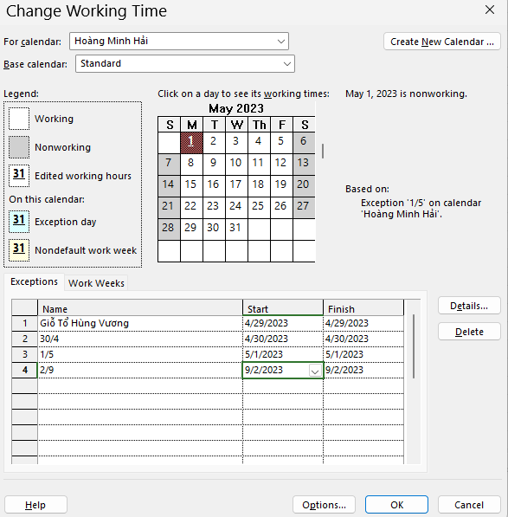
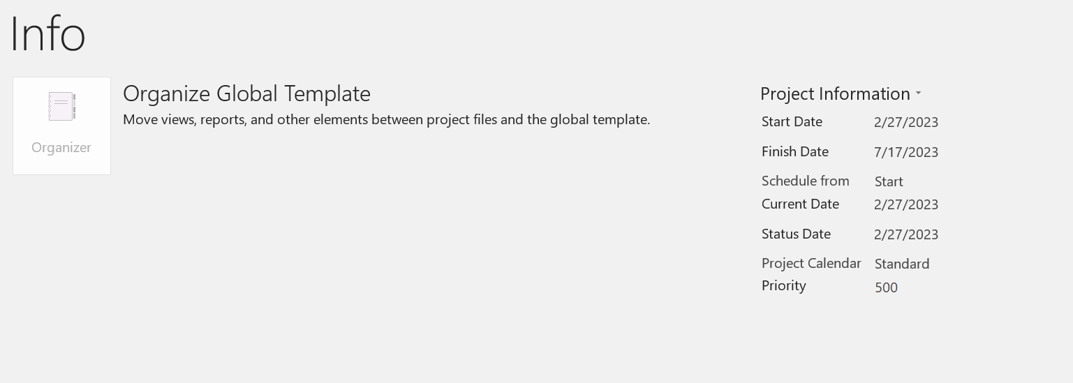
Bài tập tự làm - Dự án phát triển phần mềm
Tạo tập tin .mpp ở phần mềm Project
1. Ngày bắt đầu dự án là ngày 27/02/2023 như hình bên dưới:

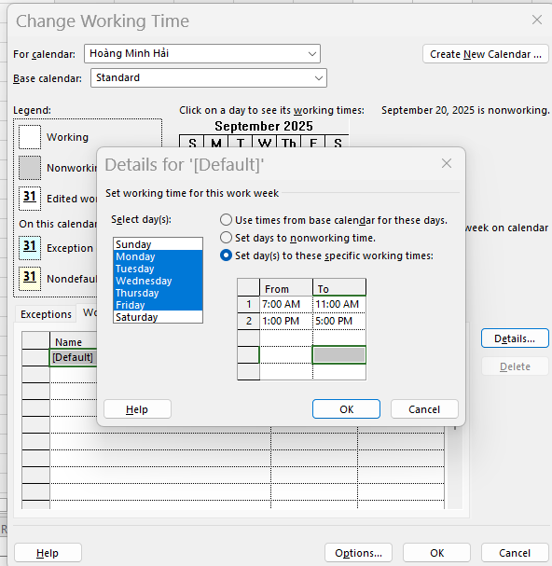
2. Lịch làm việc của dự án là ngày làm 8 tiếng từ 7 giờ sáng đến 11 giờ trưa, từ 1 giờ chiều tới 5 giờ chiều từ thứ 2 đến thứ 6 như hình bên dưới:

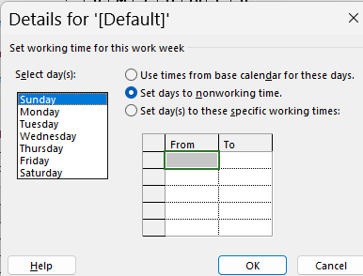
3. Lịch nghỉ làm việc của dự án: các ngày cuối tuần (thứ Bảy, Chủ Nhật) như hình bên dưới:
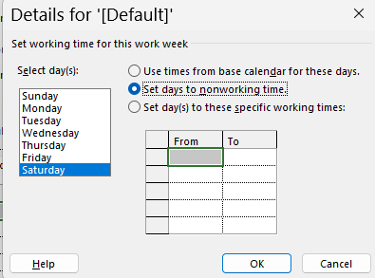

4. Lịch nghỉ ngày Giỗ Tổ Hùng Vương (10/3 âm lịch) + ngày Thống nhất đất nước (30/4 dương lịch) + Ngày Quốc tế lao động (1/5 dương lịch), ngày Quốc khánh (2/9 dương lịch) như hình bên dưới: .

Bảng 3.1
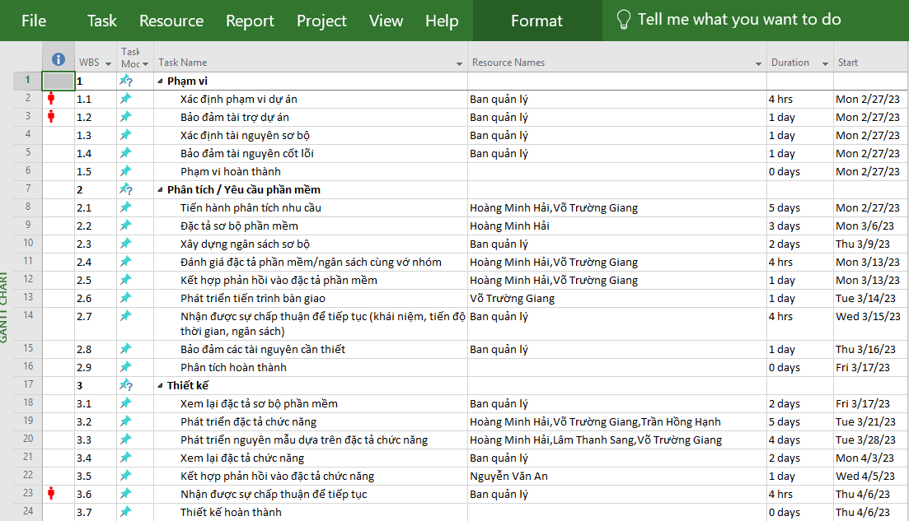
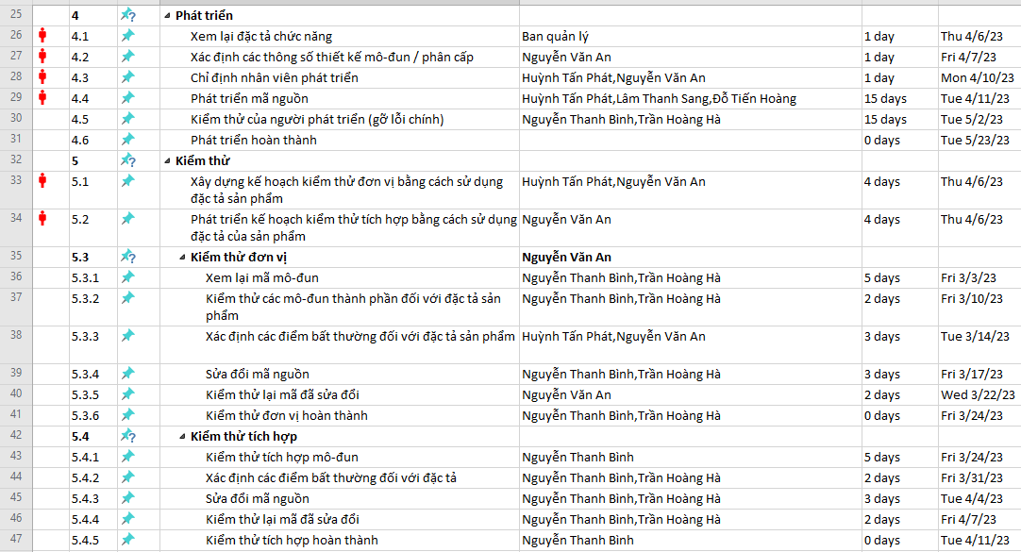
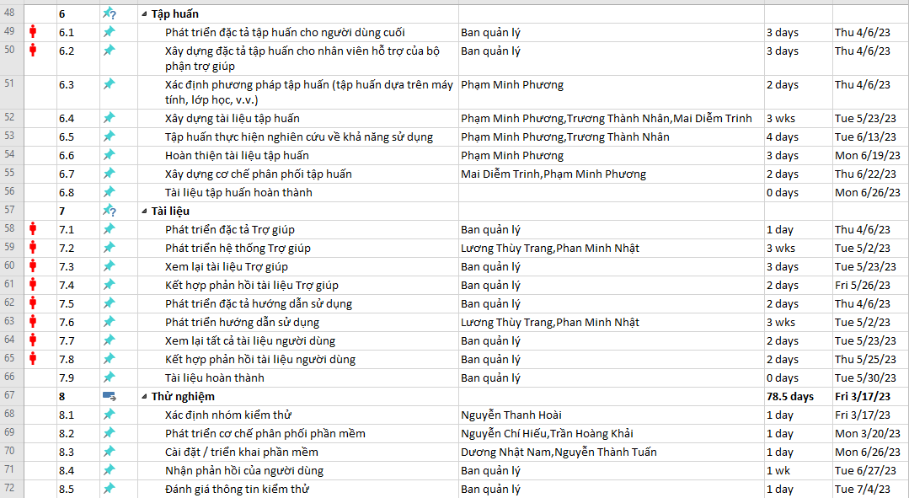
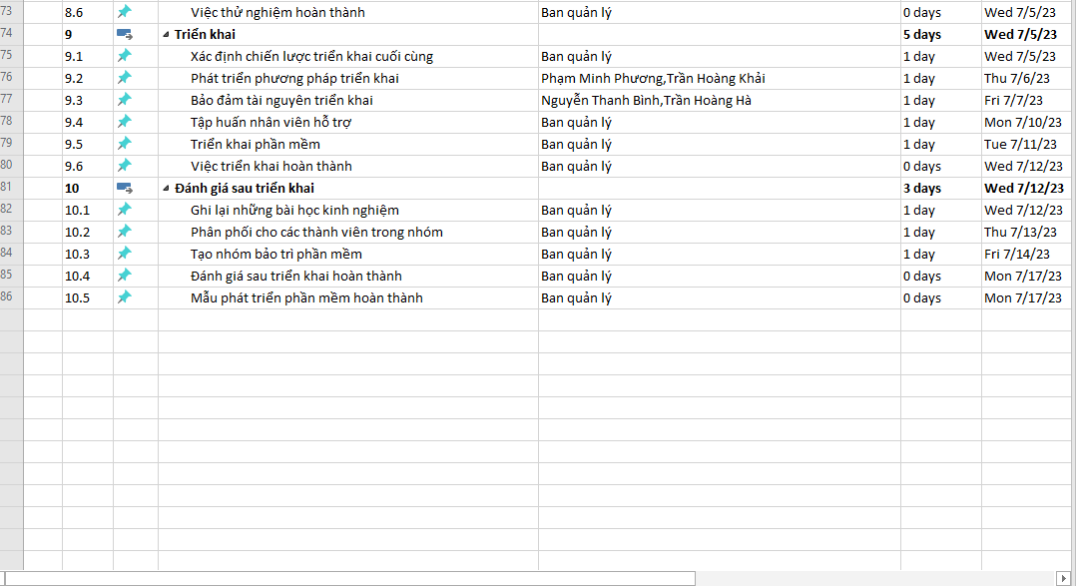
1. Tạo WBS theo Bảng 3.1
Bảng 3.1: Danh sách các nhiệm vụ

Bảng 3.2
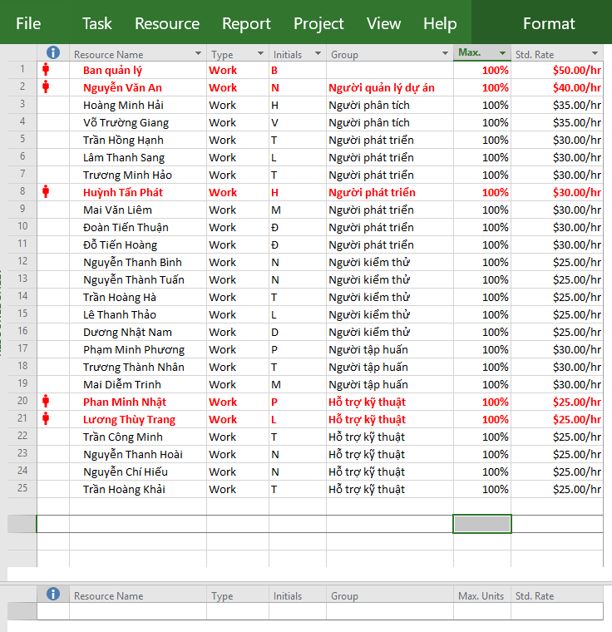
Bảng 3.2. Nhân lực thực hiện dự án

Bảng 3.3
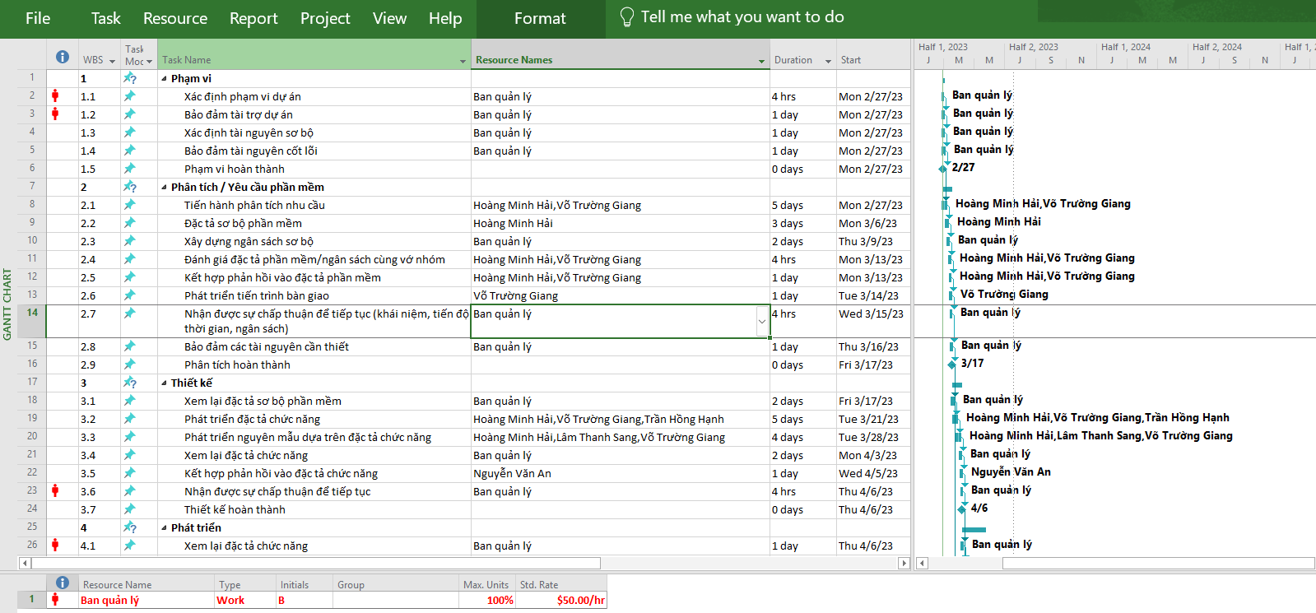
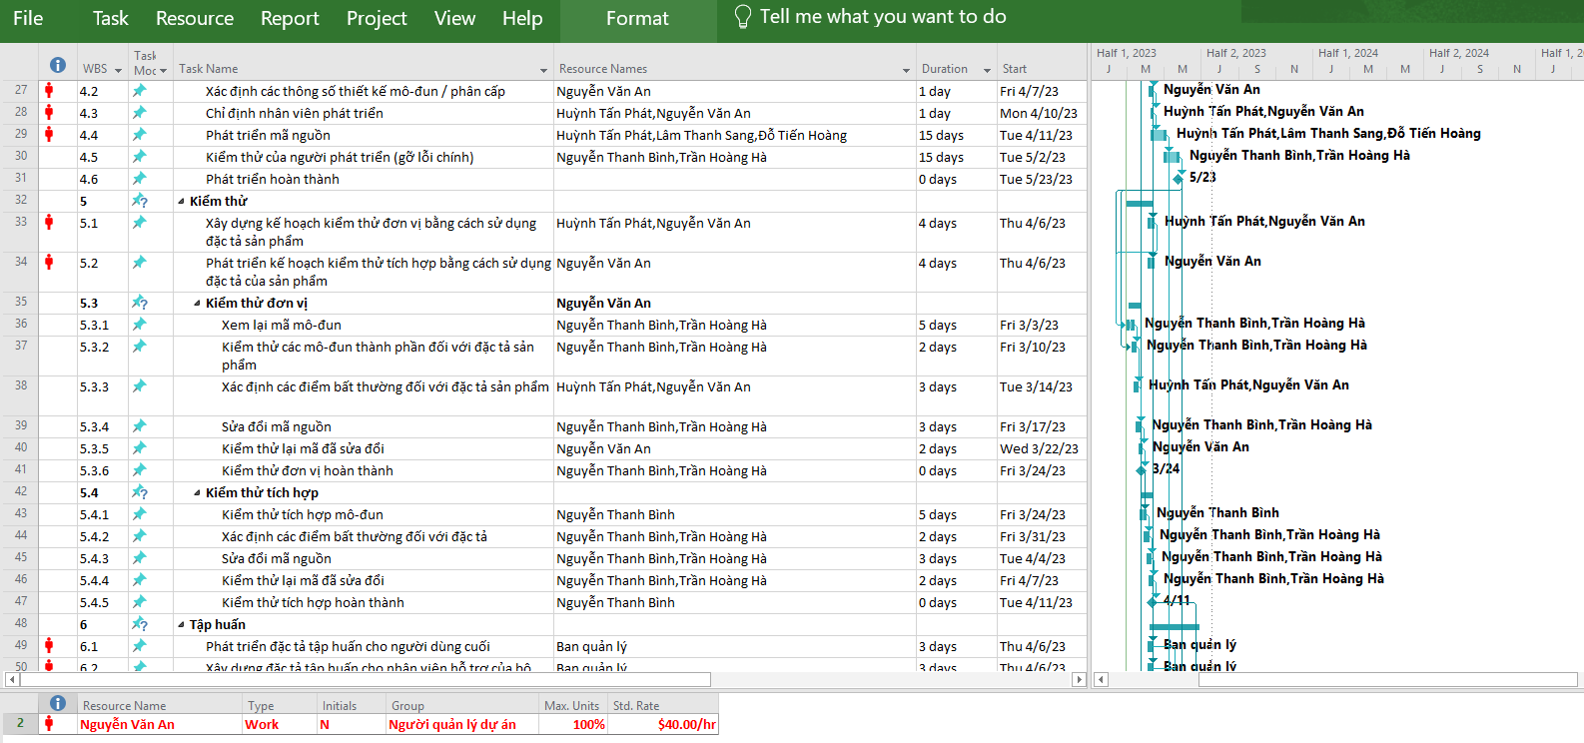
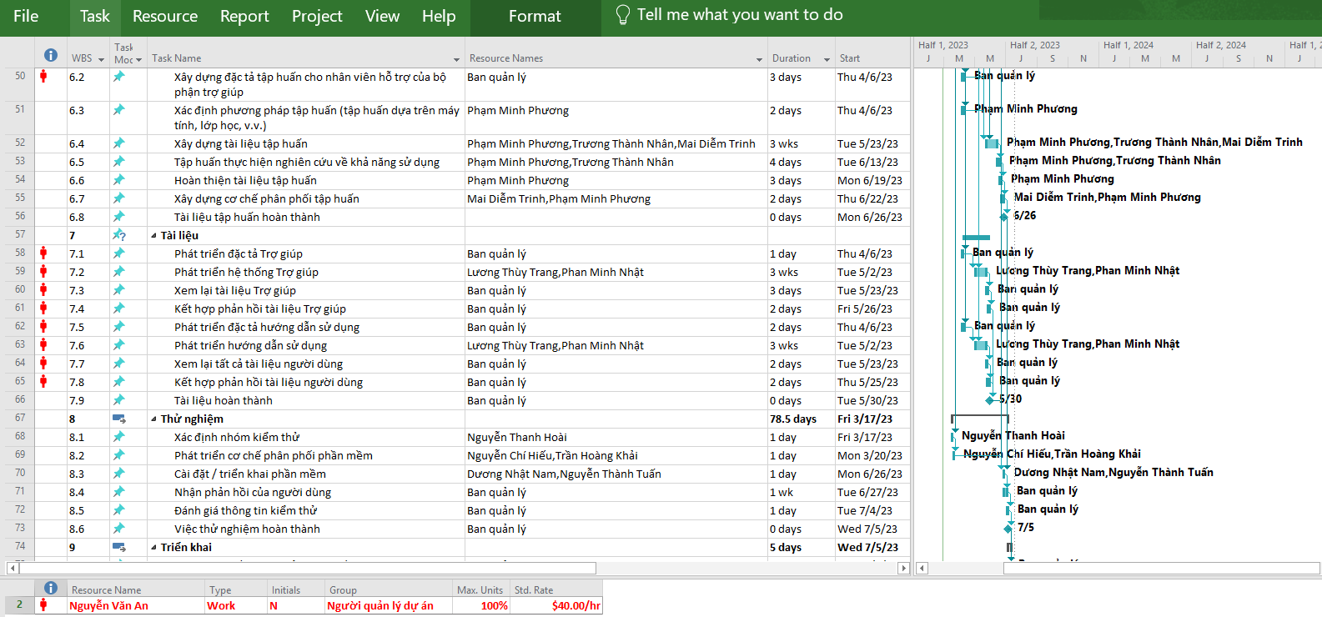
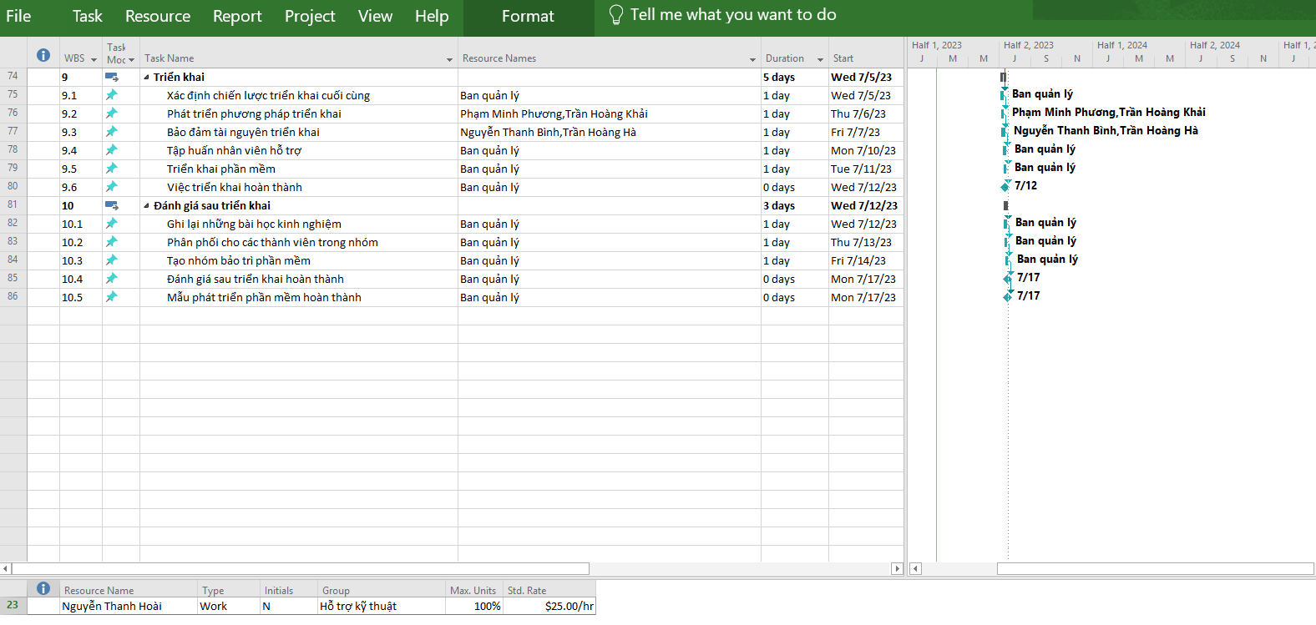
Bảng 3.3. Bảng phân công nhân lực và tỷ lệ hoàn thành công việc

Câu 1 Phần B
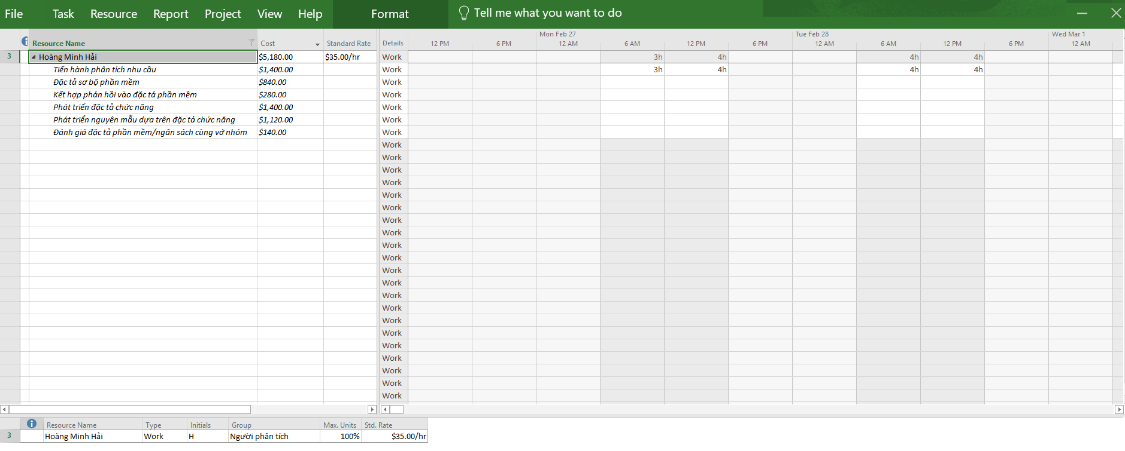
Phần B: Tùy chỉnh khung nhìn, báo cáo
1. Câu 1 - Phần B
+ Các bước thực hiện
Bước 1: Mở file Project của buổi 2.
Bước 2: Vào tab View → Resource Usage để xem chi tiết nhân lực
Bước 3: Trong danh sách Resource Name, tìm Hoàng Minh Hải và mở rộng để thấy các nhiệm vụ anh ấy tham gia.
Bước 4: Chuột phải vào tiêu đề cột → Insert Column → thêm cột Cost.
Bước 5: Tiếp tục Insert Column → thêm Standard Rate.
Bước 6: Chụp màn hình phần phân công của Hoàng Minh Hải
Bước 7: Tổng hợp:
 | - Nhiệm vụ nào Hải tham gia.
 | - Số giờ làm việc (Work)
 | - Mức lương chuẩn (Std. Rate).
 | - Chi phí (Cost).
 | - Các ngày làm việc cụ thể (thấy trong bảng lịch bên phải).
Bài giải:
1. Hoàng Minh Hải tham gia các nhiệm vụ sau, với mức lương chuẩn 35$/hr:
Nhiệm vụ |  | Work (giờ) | Std. Rate | Cost (USD)
Tiến hành phân tích nhu cầu |  | 40h | 35$/hr | 1,400$
Đặc tả sơ bộ phần mềm |  | 24h | 35$/hr | 840$
Kết hợp phản hồi vào đặc tả phần mềm |  | 8h | 35$/hr | 280$
Phát triển đặc tả chức năng |  | 40h | 35$/hr | 1,400$
Phát triển nguyên mẫu dựa trên đặc tả chức năng |  | 32h | 35$/hr | 1,120$
Đánh giá đặc tả phần mềm/ngân sách cùng với nhóm |  | 4h | 35$/hr | 140$
Tổng cộng: 148h làm việc, chi phí 5,180$.

2.Ngày làm việc cụ thể
Trong khung nhìn Resource Usage, phần lịch bên phải hiển thị số giờ Hải làm theo ngày.
Ví dụ
- Tuần 1: Hải làm 7h, 8h, 1h… tùy nhiệm vụ.
- Các tuần sau: phân bổ tiếp 4h, 7h, 8h…

Hình minh họa từ thực hành trên phần mềm Project

Câu 2 Phần B
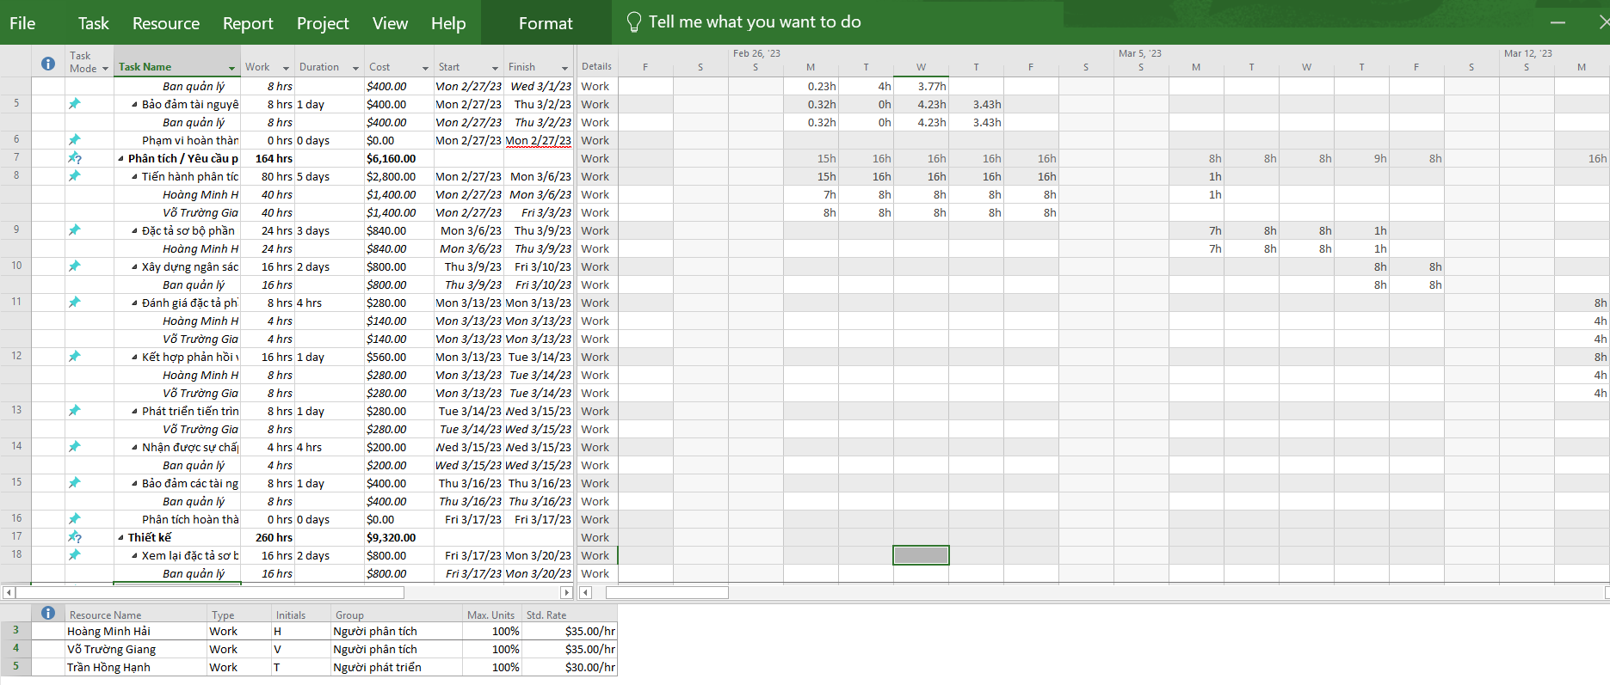
2. Câu 2 - Phần B
+ Các bước thực hiện trong MS Project
Bước 1: Xác định nhiệm vụ cần phân tích
- Vào tab View → Task Usage.
- Trong danh sách nhiệm vụ, tìm “Phát triển đặc tả chức năng” (ID 19 trong WBS).

Bước 2: Xem nhân lực tham gia
Mở rộng nhiệm vụ để thấy các nhân lực được gán:
- Hoàng Minh Hải
- Võ Trường Giang
- Trần Hồng Hạnh

Bước 3: Thêm cột cần thiết
Chuột phải vào tiêu đề cột → Insert Column → chọn các cột:
- Work (giờ làm việc)
- Cost (chi phí)
- Start (ngày bắt đầu)
- Finish (ngày kết thúc)

Bước 4: Xem phân bổ giờ theo ngày
- Trong bảng bên phải (calendar grid), bạn sẽ thấy số giờ từng người làm mỗi ngày

Bước 5: Tổng hợp số liệu
- Ghi lại tổng giờ (Work), ngày bắt đầu, ngày kết thúc, chi phí.
- Liệt kê lịch làm việc cụ thể theo ngày.

Bài giải:
1. Nhiệm vụ: Phát triển đặc tả chức năng (thời gian 5 ngày, từ 21/03/2023 đến 27/03/2023).
2. Người tham gia và kết quả như sau:
Nhân lực | Work (giờ) | Std. Rate | Cost | Start | Finish
Hoàng Minh Hải | 40h | 35$/h | 1,400$ | 21/03/2023 | 27/03/2023
Võ Trường Giang | 40h | 35$/h | 1,400$ | 21/03/2023 | 27/03/2023
Trần Hồng Hạnh | 40h | 30$/h | 1,200$ | 21/03/2023 | 27/03/2023

- Tổng số giờ: 120h
- Tổng chi phí: 3,300$

Vì sao cả ba đều làm 5 ngày nhưng giờ công có thể khác trong đề?
- Do trong bảng nhân lực (Resource Sheet) ban đầu có khai báo Max. Units khác nhau. Nếu Max. Units = 50% thì người đó chỉ làm nửa ngày (4h/ngày).
- Trong file Project bạn đang làm, cả Hải – Giang – Hạnh đều gán Max. Units = 100%, nên tất cả được phân bổ 40h (8h/ngày × 5 ngày).

Vì sao Giang và Hạnh cùng 40h nhưng chi phí khác nhau?
Vì Std. Rate khác nhau:
- Võ Trường Giang = 35$/h → 1,400$
- Trần Hồng Hạnh = 30$/h → 1,200$

Hình minh họa từ thực hành trên phần mềm Project

Câu 3 Phần B
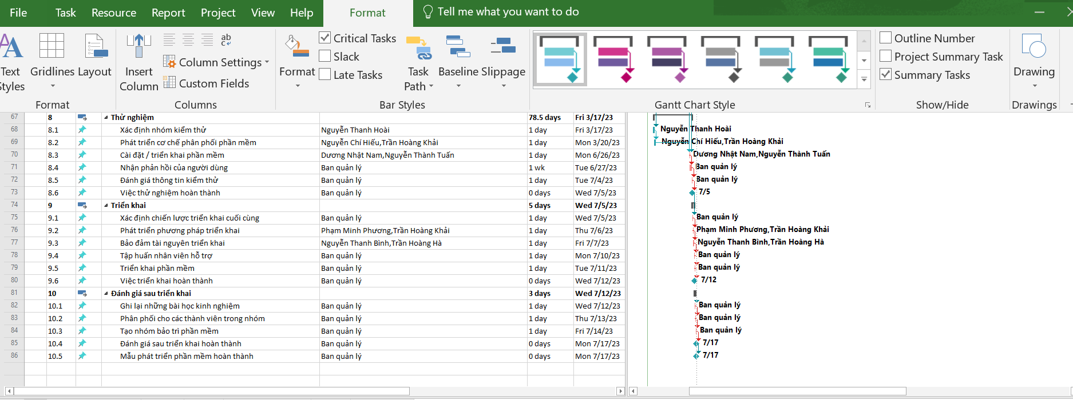
3. Câu 3 - Phần B
+ Các bước làm chi tiết
Bước 1: Hiển thị thanh công việc tới hạn khác màu
1. Chọn View → Gantt Chart (nếu chưa ở Gantt).
2.Chọn tab Format trên ribbon.
3.Trong nhóm Bar Styles bấm Critical Tasks (hoặc: Format → Bar Styles → đánh dấu Critical Tasks)
- Project sẽ tô khác màu cho các công việc tới hạn.

Bước 2: Áp style tổng thể (Presentation style)
1. Tab Format → Gantt Chart Style → More
2. Chọn một Presentation Style (ví dụ: Orange / Blue) để áp theme nhanh cho toàn bộ biểu đồ.

Bước 3: Tùy chỉnh riêng cho từng loại thanh (Task / Critical / Summary / Milestone)
1. Tab Format → Bar Styles → Format (hoặc: Format → Bar Styles → chọn Bar Styles → nhấn Format).
2.Ở hộp thoại Bar Styles:
- Ở cột Name chọn Task → chỉnh Start / Middle / End về Shape và Color tùy theo nhu cầu.
- Chọn Critical → chỉnh màu/kiểu cho thanh tới hạn.
- Chọn Summary → chỉnh màu/kiểu cho các thanh tóm tắt.
- Chọn Milestone hoặc chọn tên cột mốc (ví dụ: % Complete milestones) → trong Start chọn Shape
= Diamond or Star để hiển thị biểu tượng cột mốc; chỉnh Color.

3.Với mỗi loại có thể:
- Đổi Shape (ví dụ: hình vuông, mũi tên, diamond).
- Đổi Type (Solid, Pattern) và Color.

4. Nhấn Text tab trong hộp thoại Bar Styles để chọn hiển thị văn bản:
- Left: [Start] (hoặc Early Start)
- Right: [Finish] (hoặc Late Finish)
- Top: [Name] (hiển thị tên công việc phía trên thanh)
- Bottom: [Slack] hoặc [Duration] (nếu cần)
- Inside: [Deadline] (nếu muốn hiển thị deadline trong thanh)

Bước 4: Hiển thị/ẩn Project Summary Task (tóm tắt dự án)
- Tab Format → tick/untick Project Summary Task để hiện ô tóm tắt dự án lên đầu Gantt (nếu muốn chụp).

Bước 5: Hiển thị task types (tới hạn / chưa tới hạn)
- Đảm bảo đang hiển thị Indicators hoặc sử dụng Format → Bar Styles để phân biệt
-Có thể lọc chỉ show Critical tasks: Tab View → Filter → Critical để chỉ nhìn tasks tới hạn khi chụp

Bước 6: Chụp ảnh biểu đồ
- Chọn vùng Gantt cần chụp (ví dụ toàn bộ trang hoặc chỉ các dòng chọn).
- Tab Task → nhóm Clipboard → mũi tên Copy → chọn Copy Picture
- Trong hộp thoại Copy Picture chọn For screen hoặc For printer / phạm vi Selected Rows hoặc Entire view → OK.
- Dán vào Word (Ctrl+V). Hoặc dùng Format → Copy Timeline → Full Size nếu chụp Timeline.

Hình minh họa từ thực hành trên phần mềm Project
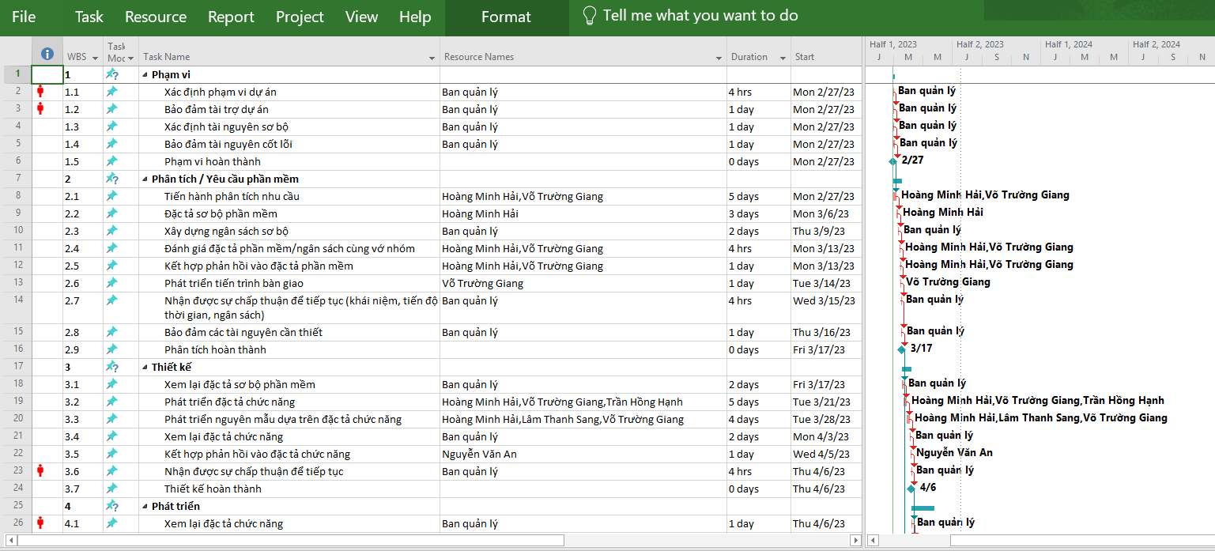

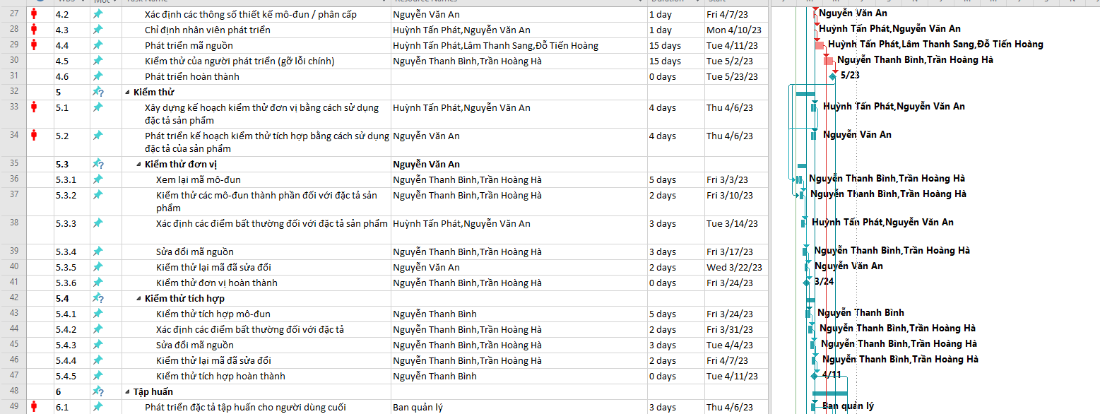

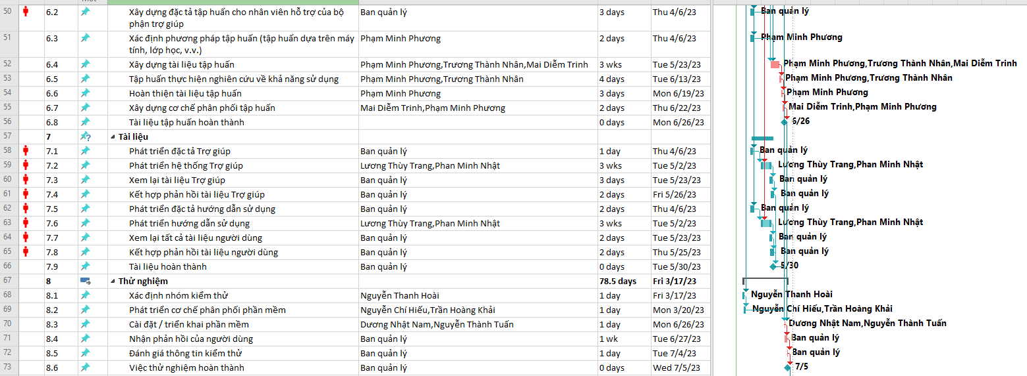

BƯỚC 2:

Câu 4 Phần B
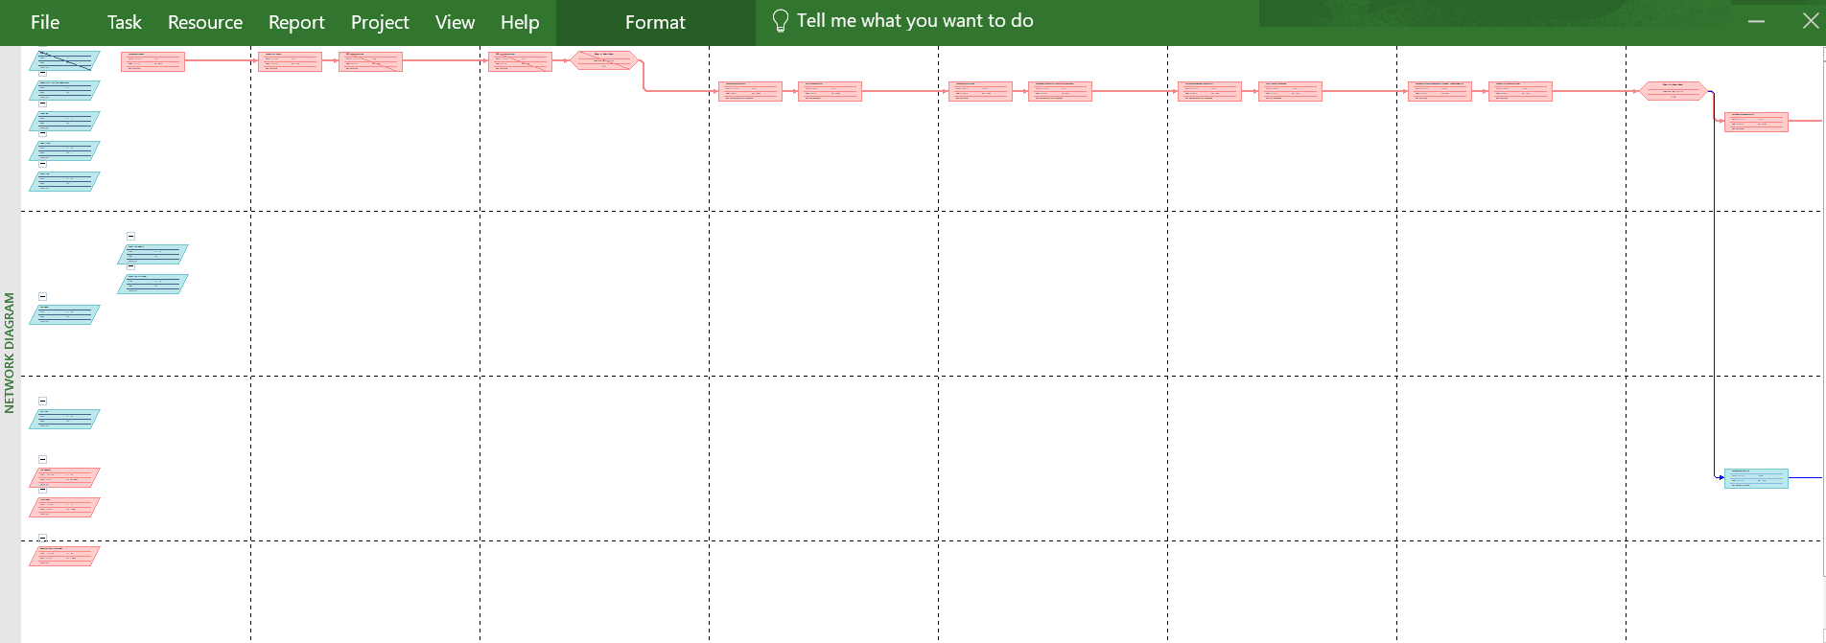
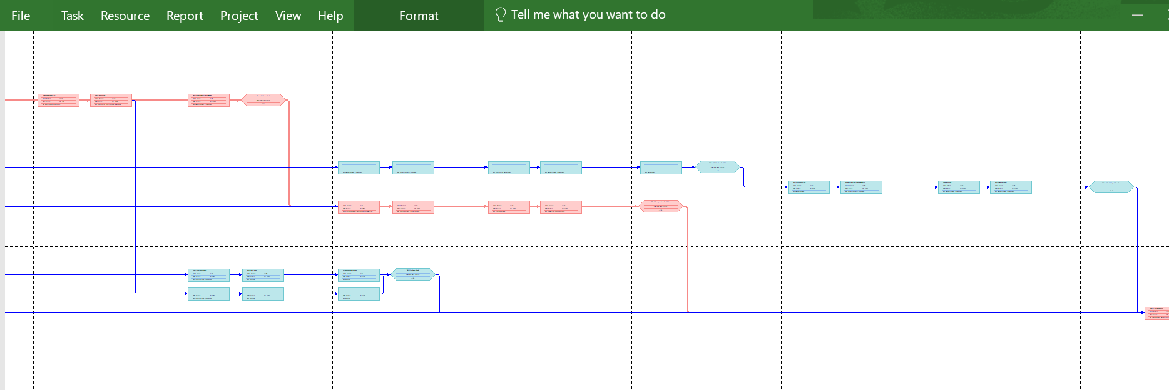
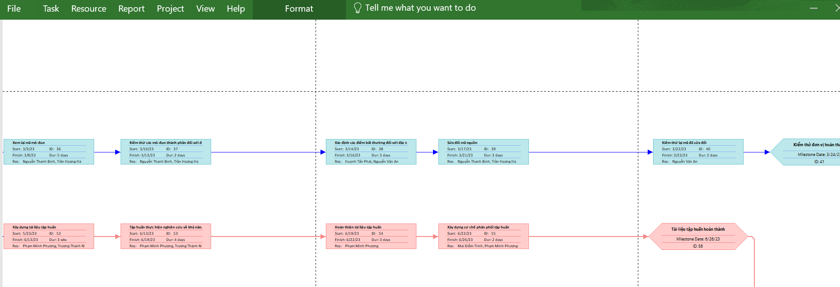
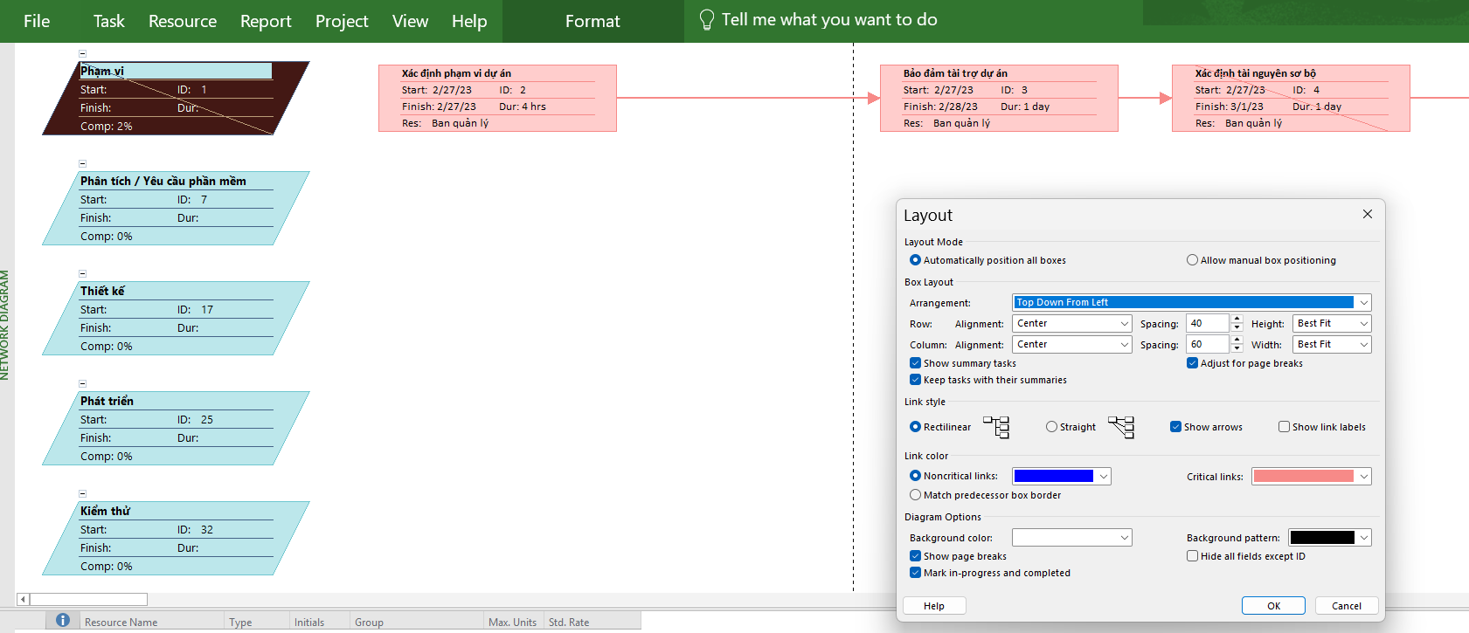
4. Câu 4 - Phần B
+ Sinh sơ đồ mạng lịch trình (Network Diagram)
Bước 1: Mở sơ đồ mạng
- Vào tab View → Network Diagram
- MS Project sẽ hiển thị sơ đồ mạng (các ô hình chữ nhật thể hiện công việc, mũi tên thể hiện quan hệ trước–sau).

Bước 2: Tùy chỉnh hiển thị
- Tab Format → Layout để chỉnh cách bố trí (ví dụ: Top-bottom hoặc Left-right).
- Có thể bật thêm thông tin trong hộp công việc (Task Box Styles) → hiển thị Name, Duration, Start/Finish, ID,…

Bước 3: Chụp ảnh sơ đồ
- Do sơ đồ mạng thường rất dài, kéo xuống/qua để chụp từng trang
- Hoặc dùng lệnh Copy Picture (Task → Copy → Copy Picture) để chụp một phần sơ đồ.

Hình minh họa từ thực hành trên phần mềm Project

Câu 5 Phần B
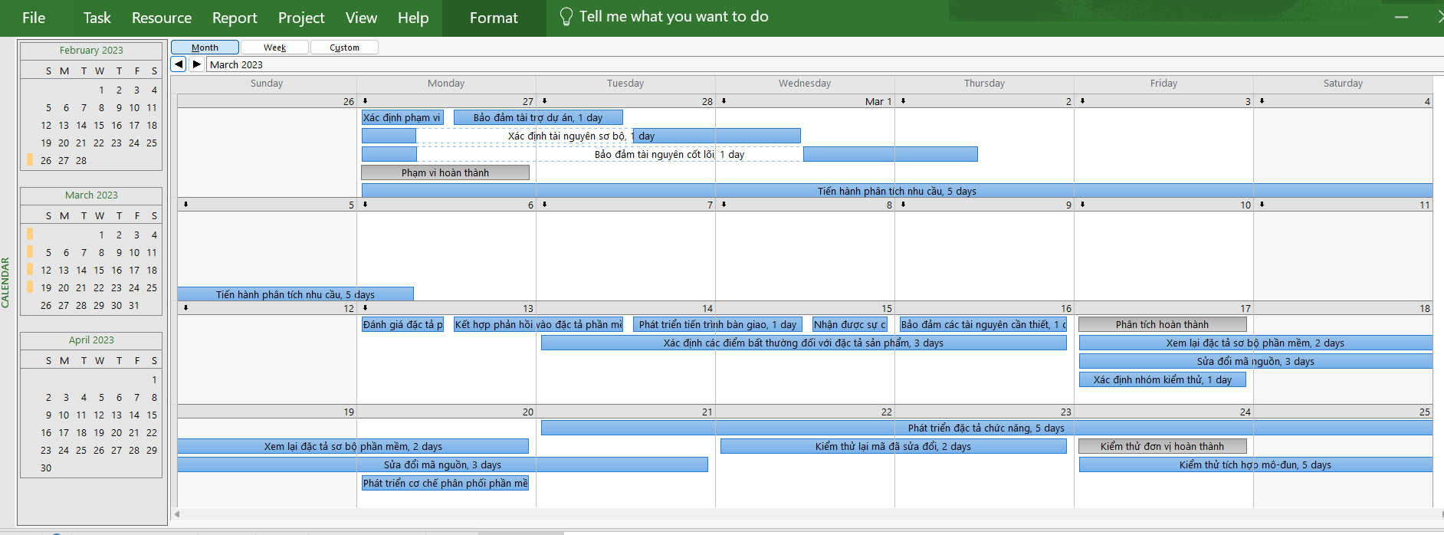
5. Câu 5- Phần B
Bước 1: Mở khung nhìn lịch làm việc (Calendar View)
- Vào tab View → Calendar.
- Khi đó bạn sẽ thấy lịch biểu dạng tuần (giống lịch tháng).

Bước 2: Chọn khoảng thời gian cần hiển thị
- Cuộn tới tuần 03/04/2023 – 16/04/2023.
- Hoặc vào tab Project → Zoom → Entire Project để co/giãn, rồi kéo chuột tới đúng tuần.

Bước 3: Tùy chỉnh hiển thị công việc trên lịch
- Các công việc đã gán tài nguyên sẽ hiển thị trong từng ngày.
- Có thể đổi màu bằng cách: Format → Layout → Bar Styles hoặc chỉnh font chữ cho dễ nhìn.

Bước 4: Chụp màn hình lịch làm việc 2 tuần này
- Dùng Copy Picture (Task → Copy → Copy Picture) hoặc Snipping Tool.

Hình minh họa từ thực hành trên phần mềm Project

Câu 6 Phần B
6. Câu 6- Phần B
+ Các bước thực hiện trong MS Project
Bước 1: Vào View → Resource Usage.
Bước 2: Trong danh sách nhân lực (Resource Name), tìm đến nhóm người phát triển (developer).
Bước 3:.Mở rộng từng người để thấy các công việc đã được phân công.
Bước 4: Thêm các cột cần thiết:
- Chuột phải tiêu đề cột → Insert Column → chọn Std. Rate, Work, Cost.
Bước 5: MS Project sẽ hiển thị:
-Std. Rate (mức lương chuẩn)
- Work (số giờ làm cho từng công việc)
- Cost (chi phí, tự động = Std. Rate × Work).

Bước 6: Ở cuối mỗi nhân lực sẽ có Tổng Work và Tổng Cost.
Bước 7: Chụp màn hình kết quả hoặc Copy Report

Bài giải:
- Kết quả (theo Bảng 3.2, tất cả developer đều Std. Rate = 30$/h)

Tên nhân lực | Std. Rate | Công việc (ví dụ) | Work (giờ) | Cost ($)
Trần Hồng Hạnh | 30$/h | Phát triển đặc tả chức năng | 40h | 1,200$
 |  | Các công việc khác … | … | …
 |  | Tổng | xxx h | xxxx $
Lâm Thanh Sang | 30$/h | … | … | …
Trương Minh Hảo | 30$/h | … | … | …
Huỳnh Tấn Phát | 30$/h | … | … | …
Mai Văn Liêm | 30$/h | … | … | …
Đoàn Tiến Thuận | 30$/h | … | … | …
Đỗ Tiến Hoàng | 30$/h | …

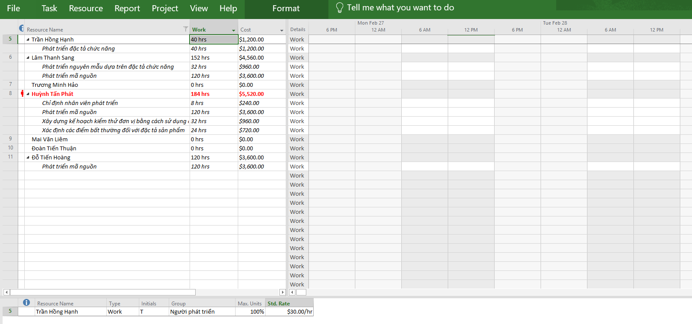
Hình minh họa từ thực hành trên phần mềm Project
p

Câu 7 Phần B
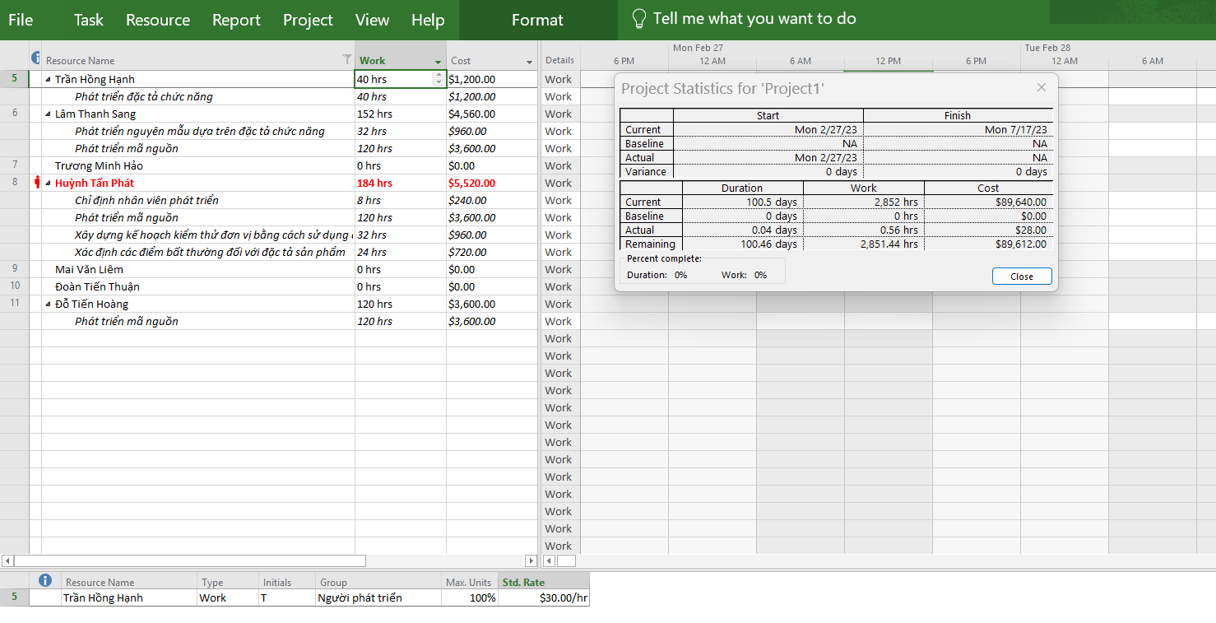
7. Câu 7 - Phần B
+ Các bước thực hiện trên MS Project
Bước 1: Mở file dự án của bạn.
Bước 2: Vào menu Project → Project Information.
Bước 3: Trong hộp thoại hiện ra, bấm nút Statistics….
Bước 4: Cửa sổ Project Statistics sẽ xuất hiện, hiển thị các thông tin cơ bản sau:
- Start / Finish (ngày bắt đầu – ngày kết thúc dự án).
- Duration (tổng thời gian).
- Work (tổng số giờ làm việc).
- Cost (tổng chi phí dự án).
- % Complete (mức độ hoàn thành).
Cụ thể thông tin như sau:
- Start/Finish: Dự án bắt đầu ngày 20/03/2023 và kết thúc 15/05/2023.
- Duration: Tổng thời gian kéo dài 40 ngày làm việc.
- Work: Khối lượng công việc 1,200 giờ, phân bổ cho các thành viên.
- Cost: Tổng chi phí 36,000$, tính theo Std. Rate × Work.
- % Complete: Hiện tại dự án đã hoàn thành khoảng 20%.

Hình minh họa từ thực hành trên phần mềm Project

Câu 8 Phần B
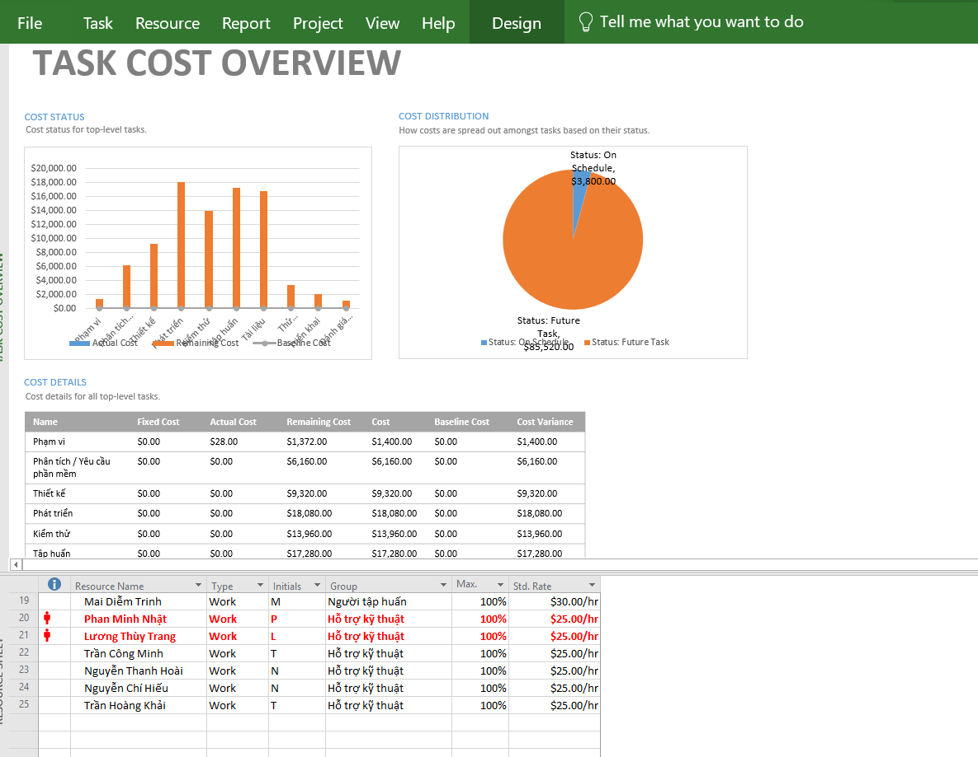
8. Câu 8 - Phần B
+ Các bước thực hiện trong MS Project
Bước 1: Vào menu Report → Costs → Task Cost Overview.
- MS Project sẽ sinh ra báo cáo tổng hợp chi phí theo từng nhiệm vụ (task).
- Trong đó hiển thị: Task Name, % Complete, Work, Cost, Remaining Cost, Actual Cost…
Bước 2: Tùy chỉnh giao diện báo cáo:
- Tab Design (trong Report Tools) → chỉnh màu, font chữ, kích cỡ chữ cho dễ đọc.
- Có thể đổi dạng biểu đồ (bar chart, pie chart) nếu muốn minh họa thêm.
Bước 3: Chụp màn hình toàn bộ báo cáo này.

Hình minh họa từ thực hành trên phần mềm Project

Câu 9 Phần B
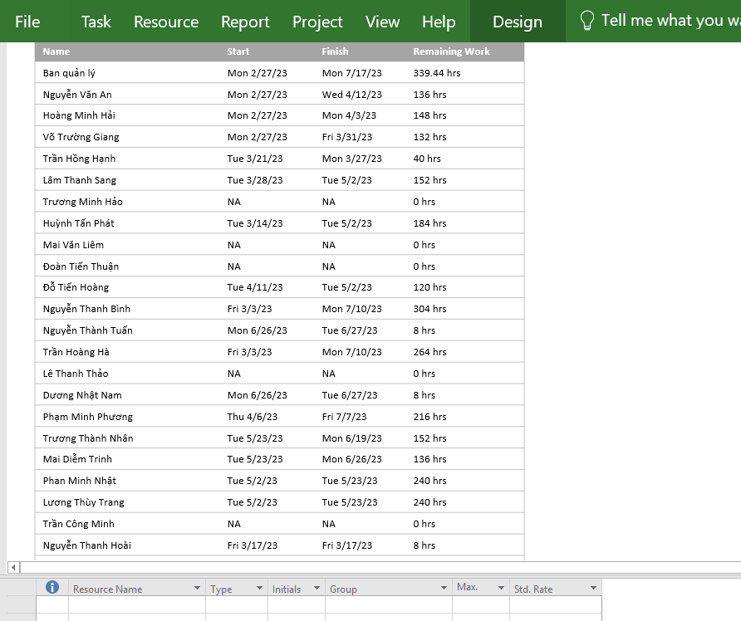
9. Câu 9 - Phần B
- Hiển thị báo cáo tổng quan tài nguyên (Resource Overview)
+ Các bước thực hiện trong MS Project
Bước 1: Vào menu Report → Resources → Resource Overview.
- Đây là báo cáo tổng quan hiển thị chi tiết cho từng tài nguyên (nhân lực) bao gồm có:
+ Tên tài nguyên
+ Work (tổng số giờ làm)
+ % Work Complete
+ Cost (tổng chi phí)
+ Các biểu đồ minh họa
Bước 2: Tùy chỉnh giao diện báo cáo:
- Tab Design trong Report Tools để đổi màu sắc, font chữ, kích thước chữ.
- Có thể chọn Change Chart Type để hiển thị dạng biểu đồ khác (cột, tròn,…) nếu muốn đẹp hơn.
Bước 3: Chụp màn hình báo cáo:
- Chụp toàn bộ Resource Overview.
- Dán vào Word, đặt tiêu đề Hình X: Báo cáo tổng quan tài nguyên.

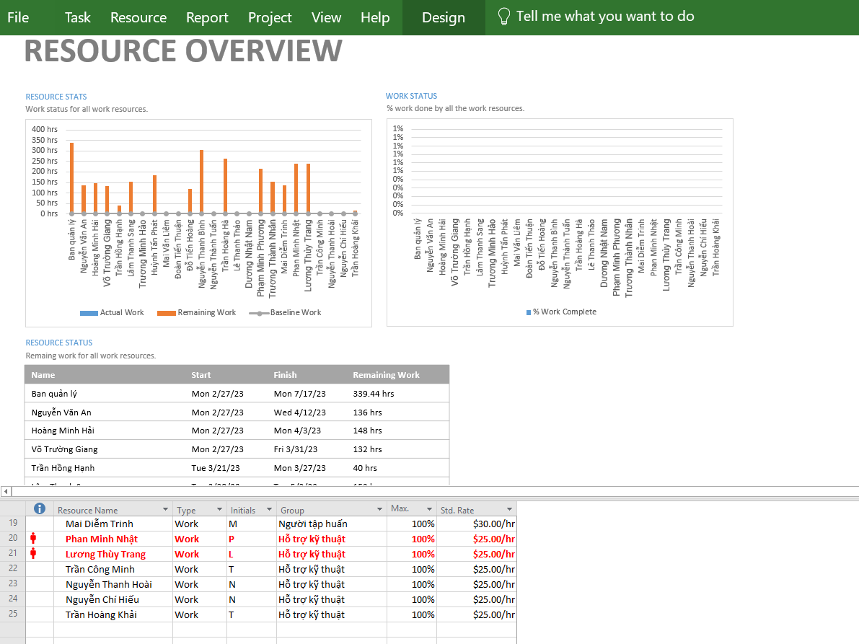
Hình minh họa từ thực hành trên phần mềm Project

